顺河家园询价
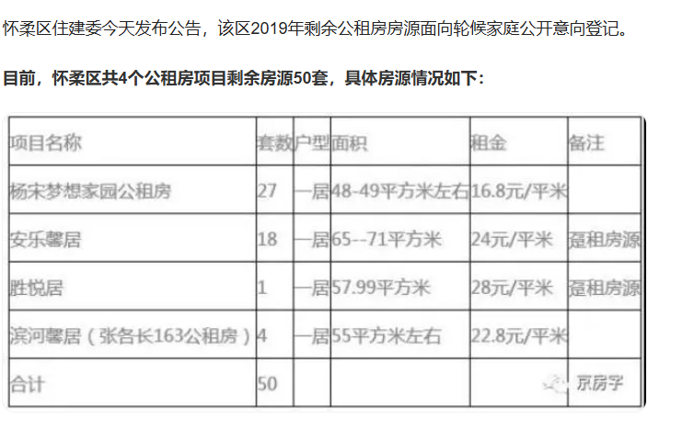
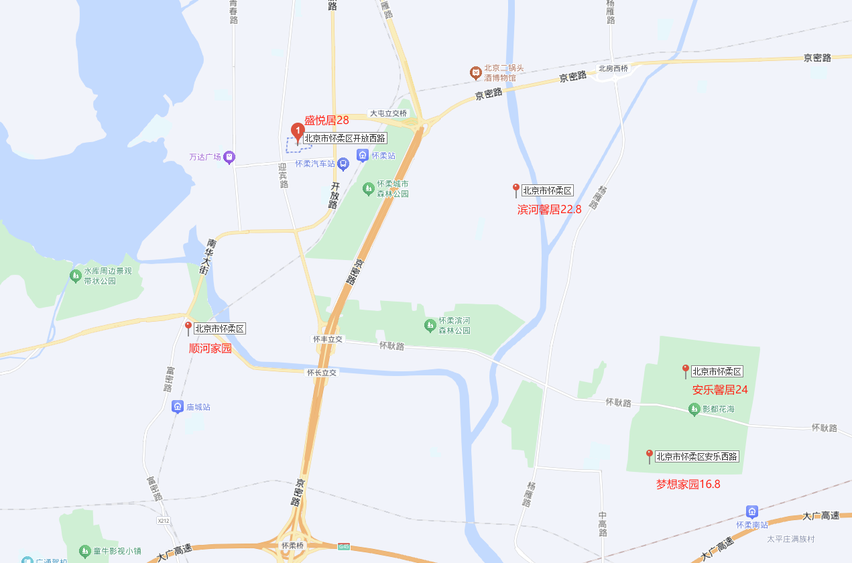

2024-08-13

 | 2019年数据 | 项目名称 | 位置 | 租金标准
 | 公租房项目 | 梦想家园 | 杨宋镇 | 16.8
 |  | 安乐馨居 | 杨宋镇 | 24
 |  | 胜悦居 | 怀柔城区 | 28
 |  | 滨河馨居 | 怀柔城区 | 22.8

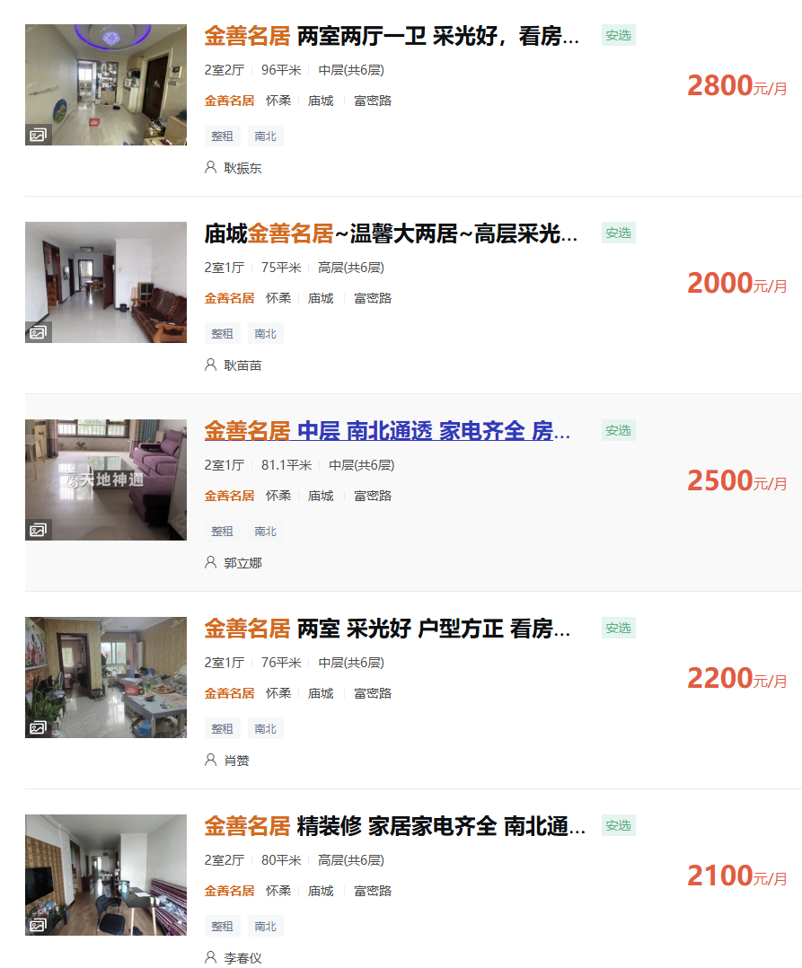

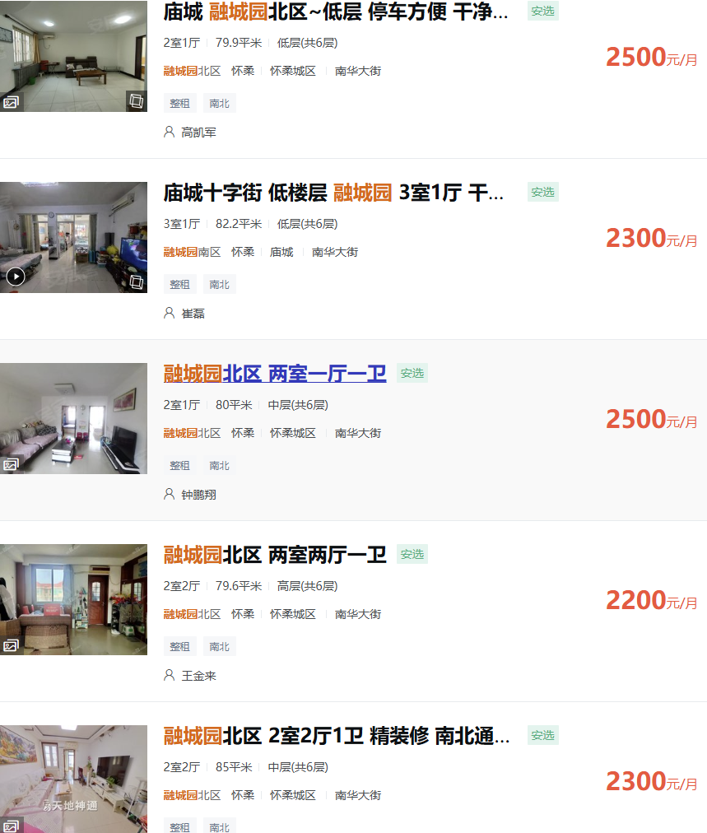

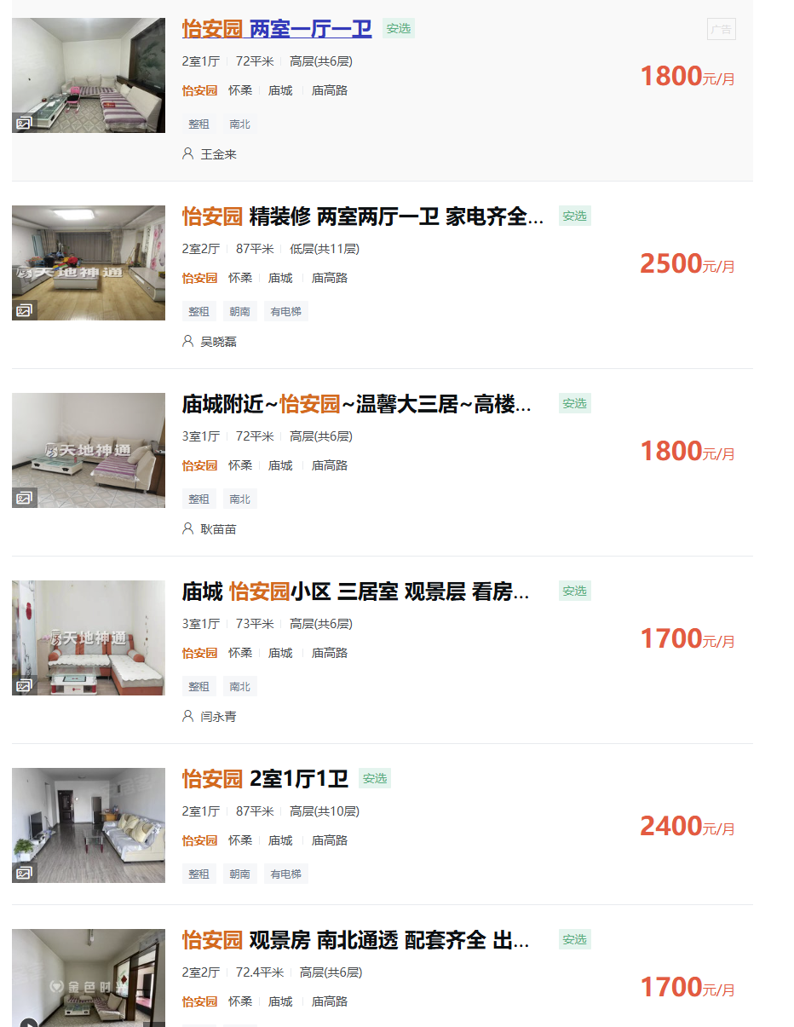
 | 金善名居 | 96 | 2800 | 29.17
 |  | 75 | 2000 | 26.67
 |  | 81.1 | 2500 | 30.83
 |  | 76 | 2200 | 28.95
 |  | 80 | 2100 | 26.25
 | 融城园 | 79.9 | 2500 | 31.29
 |  | 82.2 | 2300 | 27.98
 |  | 80 | 2500 | 31.25
 |  | 79.6 | 2200 | 27.64
 |  | 85 | 2300 | 27.06
 | 怡安园 | 72 | 1800 | 25.00
 |  | 87 | 2500 | 28.74
 |  | 72 | 1800 | 25.00
 |  | 73 | 1700 | 23.29
 |  | 87 | 2400 | 27.59
 |  | 72.4 | 1700 | 23.48

 |  |  | 26
 |  | 23.4 |  | 28.6

 |  | 75 | 2300 | 30.666666667
 |  |  |  | 0.91304347826

